CollectiveAccess
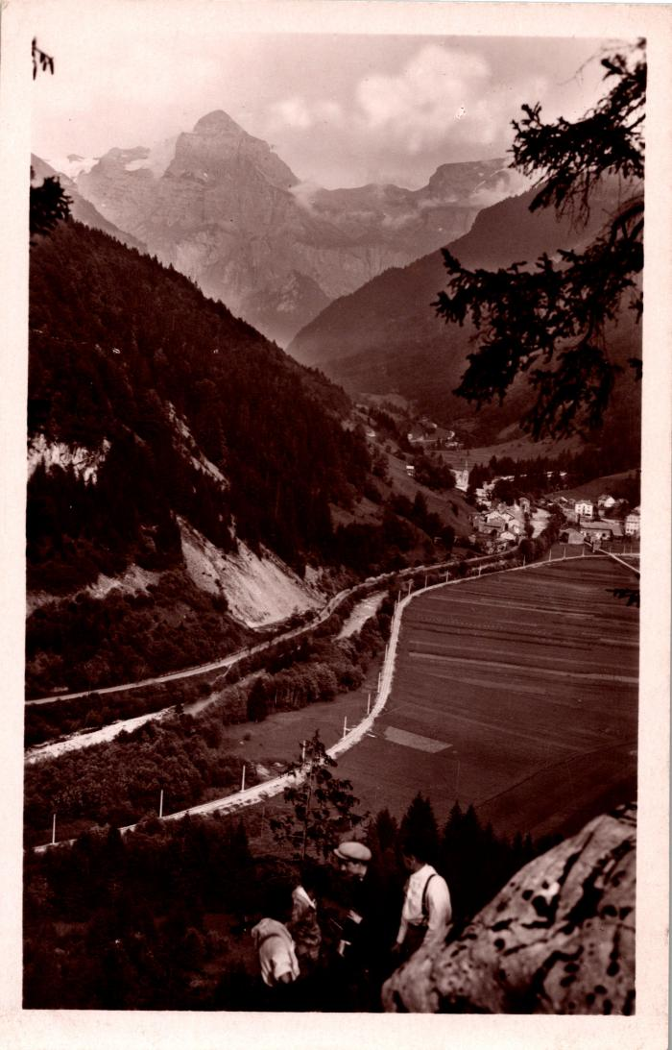
Image | Object | Description | Date
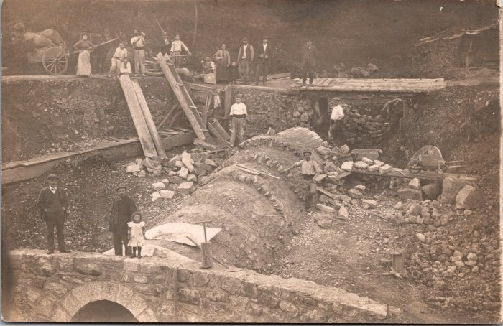 | Travaux pour la construction de la ligne Samoëns-Sixt (2-1518) | Travaux pour la construction de la ligne Samoëns-Sixt La ligne entre Samoëns et Sixt (6km) a été ouverte le 24 août 1932 et a fermée le 15 mai 1959
 | La ligne ferroviaire de Sixt vue des anciennes gorges (2-691) | La ligne ferroviaire de Sixt vue des anciennes gorges

